products
external_source | external_id | category_code | product_name | brand | description | price | currency | stock_status | image_preview | thumbnail_url | local_image_path | source_url | use_product | mood_code
IKEA | 704.208.99 | BALCONY_OUTDOOR | ALTAPPEN 알타펜 조립마루 - 라이트그레이 0.81 m² | IKEA | ALTAPPEN 알타펜 조립마루 - 라이트그레이 0.81 m². 테라스나 발코니를 새롭게 꾸며보세요. 플라스틱 소재로 날씨에 구애를 받지 않고 관리도 쉽습니다. 조립마루는 장시간 햇빛에 노출되어도 빛바램에 대해 영향을 받지 않도록 UV 안정화 작업을 거쳤으므로 오랫동안 처음 모습 그대로 사용할 수 있습니다. 코너나 기둥에 맞게 잘라낼 수 있습니다. 쉽게 분리하고 조립할 수 있어서 청소가 편합니다. 구성: 야외조립마루 9장(각 30x30cm). ALTAPPEN/알타펜 조립마루만 추가해서 사용할 수 있습니다. | 20000 | KRW | https://schema.org/InStock | 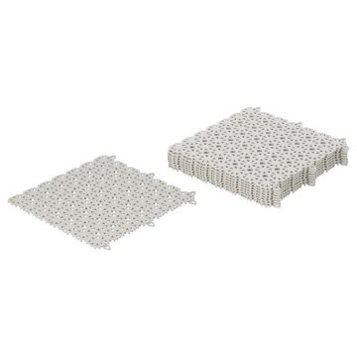 | https://www.ikea.com/kr/ko/images/products/altappen-floor-decking-outdoor-light-grey__0723465_pe733986_s5.jpg | output_balcony\images\704.208.99.jpg | https://www.ikea.com/kr/ko/p/altappen-floor-decking-outdoor-light-grey-70420899/ | 검토
IKEA | 604.767.35 | BALCONY_OUTDOOR | RUNNEN 룬넨 조립마루 - 베이지 0.81 m² | IKEA | RUNNEN 룬넨 조립마루 - 베이지 0.81 m². 테라스나 발코니를 새롭게 꾸며보세요. 플라스틱 소재로 날씨에 구애를 받지 않고 관리도 쉽습니다. 코너나 기둥에 맞게 잘라낼 수 있습니다. 쉽게 분리하고 조립할 수 있어서 청소가 편합니다. 구성: 야외조립마루 9장(각 30x30cm). 조립마루는 콘크리트, 석재, 목재 등 표면이 단단하고 평평한 곳에 적합합니다. 본 제품은 재생이 가능하며 에너지를 재생하는데 사용할 수도 있습니다. 직사광선에 오랫동안 노출될 경우 조립마루가 뜨거워질 수 있습니다. | 22900 | KRW | https://schema.org/InStock | 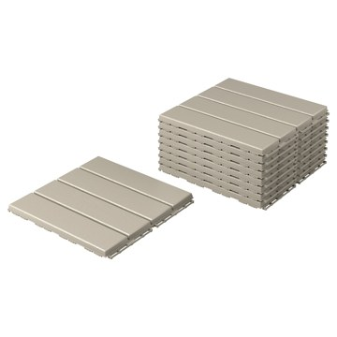 | https://www.ikea.com/kr/ko/images/products/runnen-floor-decking-outdoor-beige__0960341_pe806626_s5.jpg | output_balcony\images\604.767.35.jpg | https://www.ikea.com/kr/ko/p/runnen-floor-decking-outdoor-beige-60476735/ | 검토
IKEA | 405.184.87 | BALCONY_OUTDOOR | RUNNEN 룬넨 조립마루 - 아카시아나무 0.81 m² | IKEA | RUNNEN 룬넨 조립마루 - 아카시아나무 0.81 m². 테라스나 발코니를 새롭게 꾸며보세요. 모서리마감재와 조립마루를 쉽게 분리하고 조립할 수 있어서 청소가 편합니다. 코너나 기둥에 맞게 잘라낼 수 있습니다. 일 년에 한두 번 광택제를 덧칠해 주면, 조립마루가 닳거나 마모되지 않도록 쉽게 보호할 수 있어요. 조립마루를 사용하면 테라스와 발코니, 실내의 온도를 낮출 수 있어요. 콘크리트 등의 소재와 비교해 나무가 태양열을 반사하고 열전도율을 낮추기 때문이죠. 실외용으로만 사용할 것을 권장합니다. | 29900 | KRW | https://schema.org/InStock | 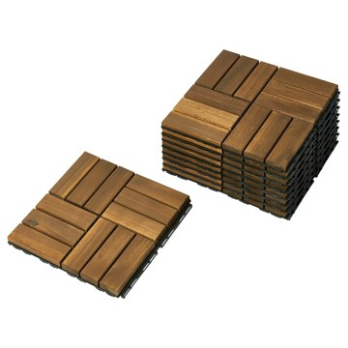 | https://www.ikea.com/kr/ko/images/products/runnen-floor-decking-outdoor-acacia__1151157_pe884806_s5.jpg | output_balcony\images\405.184.87.jpg | https://www.ikea.com/kr/ko/p/runnen-floor-decking-outdoor-acacia-40518487/ | 검토
IKEA | 302.381.14 | BALCONY_OUTDOOR | RUNNEN 룬넨 조립마루 - 다크그레이 0.81 m² | IKEA | RUNNEN 룬넨 조립마루 - 다크그레이 0.81 m². 테라스나 발코니를 새롭게 꾸며보세요. 플라스틱 소재로 날씨에 구애를 받지 않고 관리도 쉽습니다. 코너나 기둥에 맞게 잘라낼 수 있습니다. 쉽게 분리하고 조립할 수 있어서 청소가 편합니다. 조립마루는 콘크리트, 석재, 목재 등 표면이 단단하고 평평한 곳에 적합합니다. 본 제품은 재생이 가능하며 에너지를 재생하는데 사용할 수도 있습니다. 직사광선에 오랫동안 노출될 경우 조립마루가 뜨거워질 수 있습니다. | 22900 | KRW | https://schema.org/InStock | 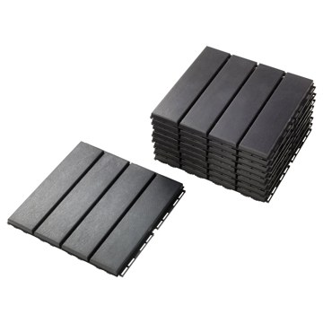 | https://www.ikea.com/kr/ko/images/products/runnen-floor-decking-outdoor-dark-grey__0237434_pe376790_s5.jpg | output_balcony\images\302.381.14.jpg | https://www.ikea.com/kr/ko/p/runnen-floor-decking-outdoor-dark-grey-30238114/ | 검토
IKEA | 303.131.32 | BALCONY_OUTDOOR | RUNNEN 룬넨 조립마루 - 인조잔디 0.81 m² | IKEA | RUNNEN 룬넨 조립마루 - 인조잔디 0.81 m². 조립마루는 관리가 간편할 뿐 아니라 마루판을 끼워 맞추는 방식으로 간단하게 고정할 수 있습니다. 인조잔디는 장시간 햇빛에 노출되어도 빛바램에 대해 영향을 받지 않도록 UV 안정화 작업을 거쳤으므로 오랫동안 처음 모습 그대로 사용할 수 있습니다. 코너나 기둥에 맞게 잘라낼 수 있습니다. 쉽게 분리하고 조립할 수 있어서 청소가 편합니다. 구성: 야외조립마루 9장(각 30x30cm). 조립마루는 콘크리트, 석재, 목재 등 표면이 단단하고 평평한 곳에 적합합니다. | 59900 | KRW | https://schema.org/InStock | 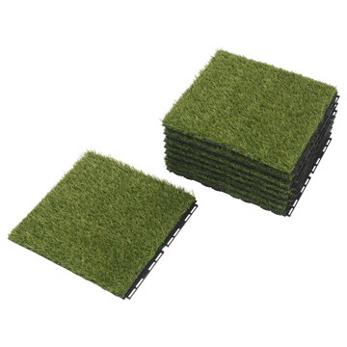 | https://www.ikea.com/kr/ko/images/products/runnen-floor-decking-outdoor-artificial-grass__0547200_pe656497_s5.jpg | output_balcony\images\303.131.32.jpg | https://www.ikea.com/kr/ko/p/runnen-floor-decking-outdoor-artificial-grass-30313132/ | 검토
IKEA | 005.578.00 | BALCONY_OUTDOOR | RUNNEN 룬넨 조립마루 - 텍스타일 다크그레이 0.81 m² | IKEA | RUNNEN 룬넨 조립마루 - 텍스타일 다크그레이 0.81 m². 코너나 기둥에 맞게 잘라낼 수 있습니다. 테라스나 발코니를 새롭게 꾸며보세요. 조립마루는 장시간 햇빛에 노출되어도 빛바램에 대해 영향을 받지 않도록 UV 안정화 작업을 거쳤으므로 오랫동안 처음 모습 그대로 사용할 수 있습니다. 관리가 간편한 이 조립마루는 아래쪽 바닥을 청소하고 싶을 때 쉽게 분리하고, 청소가 끝나면 다시 쉽게 조립할 수 있어요. 조립마루는 관리가 간편할 뿐 아니라 마루판을 끼워 맞추는 방식으로 간단하게 고정할 수 있습니다. 화기로부터 멀리 두세요. | 49900 | KRW | https://schema.org/InStock | 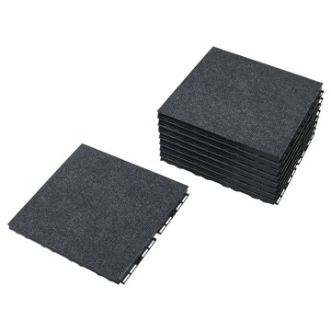 | https://www.ikea.com/kr/ko/images/products/runnen-floor-decking-outdoor-textile-dark-grey__1275188_pe930555_s5.jpg | output_balcony\images\005.578.00.jpg | https://www.ikea.com/kr/ko/p/runnen-floor-decking-outdoor-textile-dark-grey-00557800/ | 검토
IKEA | 802.785.79 | BALCONY_OUTDOOR | HYLLIS 휠리스 선반유닛 - 실내외겸용 60x27x140 cm | IKEA | HYLLIS 휠리스 선반유닛 - 실내외겸용 60x27x140 cm. 이 수납유닛은 화분과 화초를 놓기 좋고, HYLLIS 휠리스 커버를 추가하면 간편하게 온실로 바꿀 수 있어요. 실내외에서 모두 사용 가능하며 발코니 또는 주방, 현관, 욕실 어디에든 놓을 수 있습니다. 별도 판매되는 HYLLIS 휠리스 커버를 사용하면 비와 먼지로부터 물건을 보호할 수 있습니다. 더 큰 수납 솔루션이 필요하다면 같은 시리즈의 선반유닛 여러 개를 결합해 사용할 수 있어요. 제품에 포함된 플라스틱 받침은 바닥을 긁힘으로부터 보호합니다. | 30000 | KRW | https://schema.org/InStock | 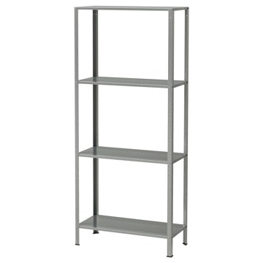 | https://www.ikea.com/kr/ko/images/products/hyllis-shelving-unit-in-outdoor__0626021_pe692562_s5.jpg | output_balcony\images\802.785.79.jpg | https://www.ikea.com/kr/ko/p/hyllis-shelving-unit-in-outdoor-80278579/ | 검토
IKEA | 204.199.35 | BALCONY_OUTDOOR | HYLLEN 휠렌 조립마루 - 아카시아나무 45x45 cm | IKEA | HYLLEN 휠렌 조립마루 - 아카시아나무 45x45 cm. 밑면이 실리콘이므로 쉽게 움직이지 않아 미끄럼 사고 위험을 줄일 수 있습니다. PVC/비닐 소재의 바닥에는 이염의 우려가 있어 사용을 권장하지 않습니다. | 0 | KRW |  | 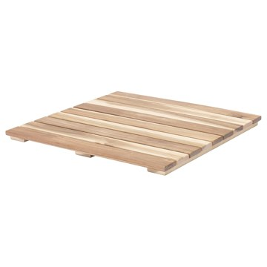 | https://www.ikea.com/kr/ko/images/products/hyllen-floor-decking-acacia__0624662_pe691969_s5.jpg | output_balcony\images\204.199.35.jpg | https://www.ikea.com/kr/ko/p/hyllen-floor-decking-acacia-20419935/ | 검토
IKEA | 694.927.45 | BALCONY_OUTDOOR | NÄMMARÖ 넴마뢰 수납박스 및 야외파티션 - 실외용/라이트 스테인 브라운 80x68x140 cm | IKEA | NÄMMARÖ 넴마뢰 수납박스 및 야외파티션 - 실외용/라이트 스테인 브라운 80x68x140 cm. 아카시아 나무는 섬유질 밀도가 높아 가구의 내구성을 높여줍니다. NÄMMARÖ 넴마뢰 야외파티션은 정원이나 테라스에서 프라이버시를 보호하는 데 사용하면 좋아요. 야외파티션은 독립형 제품이며 다양한 덩굴 식물의 지지대로 사용하거나 실내외 모두에서 공간을 나누는 칸막이로도 사용할 수 있어요. 의자 쿠션, 원예 도구, 화분을 보관하는 것 외에도 이 수납 상자는 여분의 의자로 사용하거나 물건을 올려놓는 용도로도 사용할 수 있어요. | 228900 | KRW | https://schema.org/InStock | 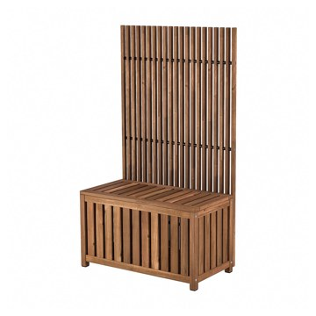 | https://www.ikea.com/kr/ko/images/products/naemmaroe-storage-box-and-privacy-screen-outdoor-light-brown-stained__1174645_pe894565_s5.jpg | output_balcony\images\694.927.45.jpg | https://www.ikea.com/kr/ko/p/naemmaroe-storage-box-and-privacy-screen-outdoor-light-brown-stained-s69492745/ | 검토
IKEA | 104.283.27 | BALCONY_OUTDOOR | HYLLIS 휠리스 선반유닛 - 실내외겸용 60x27x74 cm | IKEA | HYLLIS 휠리스 선반유닛 - 실내외겸용 60x27x74 cm. 이 수납유닛은 화분과 화초를 놓기 좋고, HYLLIS 휠리스 커버를 추가하면 간편하게 온실로 바꿀 수 있어요. 실내외에서 모두 사용 가능하며 발코니 또는 주방, 현관, 욕실 어디에든 놓을 수 있습니다. 별도 판매되는 HYLLIS 휠리스 커버를 사용하면 비와 먼지로부터 물건을 보호할 수 있습니다. 더 큰 수납 솔루션이 필요하다면 같은 시리즈의 선반유닛 여러 개를 결합해 사용할 수 있어요. 제품에 포함된 플라스틱 받침은 바닥을 긁힘으로부터 보호합니다. | 25000 | KRW | https://schema.org/InStock | 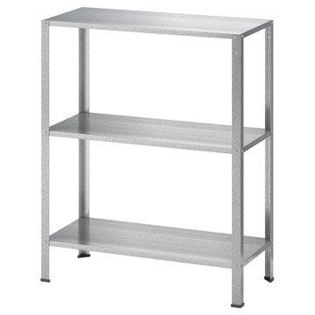 | https://www.ikea.com/kr/ko/images/products/hyllis-shelving-unit-in-outdoor__0639121_pe704408_s5.jpg | output_balcony\images\104.283.27.jpg | https://www.ikea.com/kr/ko/p/hyllis-shelving-unit-in-outdoor-10428327/ | 검토
IKEA | 504.302.05 | BALCONY_OUTDOOR | HYLLIS 휠리스 커버 - 투명 실내외겸용 60x27x140 cm | IKEA | HYLLIS 휠리스 커버 - 투명 실내외겸용 60x27x140 cm. 실내외 어디에서나 사용할 수 있습니다. 커버를 쉽게 씌우고 벗길 수 있습니다. 먼지로부터 물건을 지켜줍니다. 커버 위쪽에 구멍이 있어 통풍이 잘 됩니다. 선반유닛에 커버를 씌워 작은 온실처럼 활용할 수도 있습니다. HYLLIS 휠리스 선반유닛(60x27x140cm)에 잘 맞습니다. 본 제품의 소재는 재활용이 가능합니다. 해당 지역의 재활용 규정을 확인하고 재활용 관련시설에 문의하세요. | 8000 | KRW | https://schema.org/InStock | 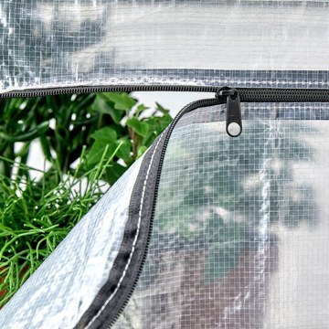 | https://www.ikea.com/kr/ko/images/products/hyllis-cover-transparent-in-outdoor__0911698_pe712762_s5.jpg | output_balcony\images\504.302.05.jpg | https://www.ikea.com/kr/ko/p/hyllis-cover-transparent-in-outdoor-50430205/ | 검토
IKEA | 694.371.41 | BALCONY_OUTDOOR | JOSTEIN 요스테인 선반유닛 - 실내외겸용/메탈 화이트 81x40x90 cm | IKEA | JOSTEIN 요스테인 선반유닛 - 실내외겸용/메탈 화이트 81x40x90 cm. 이 오픈 선반유닛을 이용하면 물건을 한눈에 볼 수 있고, 수건과 세제 등을 쉽게 꺼낼 수 있어요. 내구성이 뛰어나며 청소가 간편한 선반유닛으로, 파우더코팅스틸로 만들어져 녹이 슬지 않아요. JOSTEIN 요스테인 시스템은 습기에 강하므로 야외와 습한 장소 모두에서 사용할 수 있습니다. 실내, 실외에서 모두 사용하기 적합합니다. 벽의 재질에 따라 다른 나사를 사용해야 하며, 칼브럭이 필요할 수도 있습니다. 별도구매입니다. | 88900 | KRW | https://schema.org/InStock | 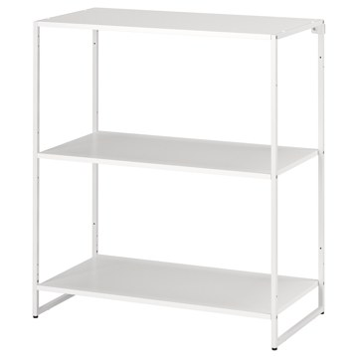 | https://www.ikea.com/kr/ko/images/products/jostein-shelving-unit-in-outdoor-metal-white__1112318_pe871132_s5.jpg | output_balcony\images\694.371.41.jpg | https://www.ikea.com/kr/ko/p/jostein-shelving-unit-in-outdoor-metal-white-s69437141/ | 검토
IKEA | 594.369.53 | BALCONY_OUTDOOR | JOSTEIN 요스테인 선반유닛 - 실내외겸용/와이어 화이트 81x40x90 cm | IKEA | JOSTEIN 요스테인 선반유닛 - 실내외겸용/와이어 화이트 81x40x90 cm. 이 오픈 선반유닛을 이용하면 물건을 한눈에 볼 수 있고, 수건과 세제 등을 쉽게 꺼낼 수 있어요. 내구성이 뛰어나며 청소가 간편한 선반유닛으로, 파우더코팅스틸로 만들어져 녹이 슬지 않아요. JOSTEIN 요스테인 시스템은 습기에 강하므로 야외와 습한 장소 모두에서 사용할 수 있습니다. 실내, 실외에서 모두 사용하기 적합합니다. 벽의 재질에 따라 다른 나사를 사용해야 하며, 칼브럭이 필요할 수도 있습니다. 별도구매입니다. | 88900 | KRW | https://schema.org/InStock | 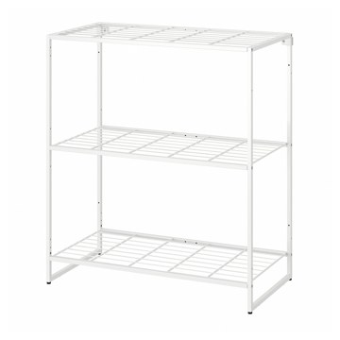 | https://www.ikea.com/kr/ko/images/products/jostein-shelving-unit-in-outdoor-wire-white__1112315_pe871130_s5.jpg | output_balcony\images\594.369.53.jpg | https://www.ikea.com/kr/ko/p/jostein-shelving-unit-in-outdoor-wire-white-s59436953/ | 검토
IKEA | 505.841.89 | BALCONY_OUTDOOR | SUNDSÖ 순쇠 수납장 - 다크블루 실외용/실내 60x35x86 cm | IKEA | SUNDSÖ 순쇠 수납장 - 다크블루 실외용/실내 60x35x86 cm. 실내외 어디에서나 사용할 수 있습니다. 수납장에 높이조절식 선반 두 개가 포함되어 있으며 도어가 열리는 방향을 선택할 수 있습니다. 다리받침의 높이를 조절할 수 있어서 고르지 않은 바닥에도 안정적으로 세울 수 있습니다. 표면이 파우더코팅스틸 소재로 되어 있어 내구성이 좋고 관리가 편리합니다. 레스토랑과 같은 공공장소에서 사용하도록 테스트와 승인을 거쳐 튼튼하며 일상에서 다양한 용도로 활용해도 무리가 없어요. 바닥에 세워놓는 수납장입니다. 벽에 설치하지 마세요. | 89900 | KRW | https://schema.org/InStock | 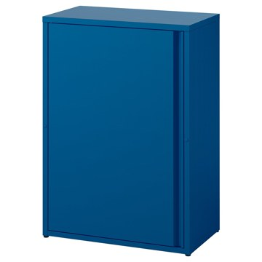 | https://www.ikea.com/kr/ko/images/products/sundsoe-cabinet-dark-blue-outdoor-indoor__1350550_pe951714_s5.jpg | output_balcony\images\505.841.89.jpg | https://www.ikea.com/kr/ko/p/sundsoe-cabinet-dark-blue-outdoor-indoor-50584189/ | 검토
IKEA | 305.841.85 | BALCONY_OUTDOOR | SUNDSÖ 순쇠 수납장 - 오프화이트 실외용/실내 60x35x86 cm | IKEA | SUNDSÖ 순쇠 수납장 - 오프화이트 실외용/실내 60x35x86 cm. 실내외 어디에서나 사용할 수 있습니다. 수납장에 높이조절식 선반 두 개가 포함되어 있으며 도어가 열리는 방향을 선택할 수 있습니다. 다리받침의 높이를 조절할 수 있어서 고르지 않은 바닥에도 안정적으로 세울 수 있습니다. 표면이 파우더코팅스틸 소재로 되어 있어 내구성이 좋고 관리가 편리합니다. 레스토랑과 같은 공공장소에서 사용하도록 테스트와 승인을 거쳐 튼튼하며 일상에서 다양한 용도로 활용해도 무리가 없어요. 실내, 실외에서 모두 사용하기 적합합니다. | 89900 | KRW | https://schema.org/InStock | 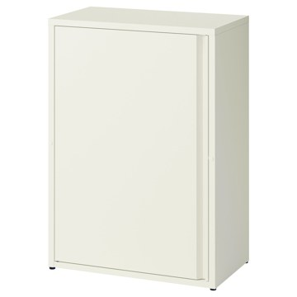 | https://www.ikea.com/kr/ko/images/products/sundsoe-cabinet-off-white-outdoor-indoor__1350548_pe951715_s5.jpg | output_balcony\images\305.841.85.jpg | https://www.ikea.com/kr/ko/p/sundsoe-cabinet-off-white-outdoor-indoor-30584185/ | 검토
IKEA | 605.841.84 | BALCONY_OUTDOOR | SUNDSÖ 순쇠 수납장 - 앤트러싸이트 실외용/실내 60x35x86 cm | IKEA | SUNDSÖ 순쇠 수납장 - 앤트러싸이트 실외용/실내 60x35x86 cm. 실내외 어디에서나 사용할 수 있습니다. 수납장에 높이조절식 선반 두 개가 포함되어 있으며 도어가 열리는 방향을 선택할 수 있습니다. 다리받침의 높이를 조절할 수 있어서 고르지 않은 바닥에도 안정적으로 세울 수 있습니다. 표면이 파우더코팅스틸 소재로 되어 있어 내구성이 좋고 관리가 편리합니다. 레스토랑과 같은 공공장소에서 사용하도록 테스트와 승인을 거쳐 튼튼하며 일상에서 다양한 용도로 활용해도 무리가 없어요. 실내, 실외에서 모두 사용하기 적합합니다. | 89900 | KRW | https://schema.org/InStock | 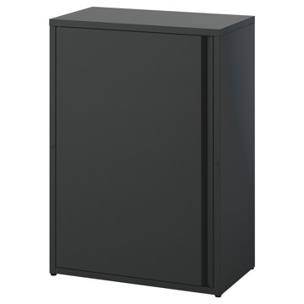 | https://www.ikea.com/kr/ko/images/products/sundsoe-cabinet-anthracite-outdoor-indoor__1352213_pe952157_s5.jpg | output_balcony\images\605.841.84.jpg | https://www.ikea.com/kr/ko/p/sundsoe-cabinet-anthracite-outdoor-indoor-60584184/ | 검토
IKEA | 193.180.32 | BALCONY_OUTDOOR | HYLLIS 휠리스 실내외선반유닛 180x27x74-140 cm | IKEA | HYLLIS 휠리스 실내외선반유닛 180x27x74-140 cm. 실내외에서 모두 사용 가능하며 발코니 또는 주방, 현관, 욕실 어디에든 놓을 수 있습니다. 제품에 포함된 플라스틱 받침은 바닥을 긁힘으로부터 보호합니다. 이 수납유닛은 화분과 화초를 놓기 좋고, HYLLIS 휠리스 커버를 추가하면 간편하게 온실로 바꿀 수 있어요. 별도 판매되는 HYLLIS 휠리스 커버를 사용하면 비와 먼지로부터 물건을 보호할 수 있습니다. 커버를 쉽게 씌우고 벗길 수 있습니다. 커버 위쪽에 구멍이 있어 통풍이 잘 됩니다. | 80000 | KRW | https://schema.org/InStock | 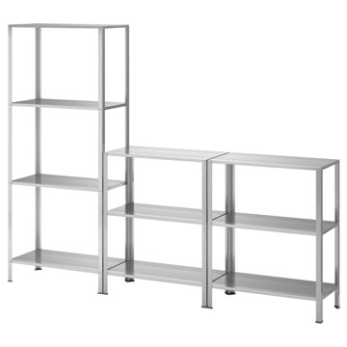 | https://www.ikea.com/kr/ko/images/products/hyllis-shelving-unit-in-outdoor__0661297_pe712592_s5.jpg | output_balcony\images\193.180.32.jpg | https://www.ikea.com/kr/ko/p/hyllis-shelving-unit-in-outdoor-s19318032/ | 검토
IKEA | 596.214.94 | BALCONY_OUTDOOR | KOLBJÖRN 콜비에른 선반유닛+수납장 - 베이지/실외용 실내 171x37x161 cm | IKEA | KOLBJÖRN 콜비에른 선반유닛+수납장 - 베이지/실외용 실내 171x37x161 cm. 본 제품은 반드시 벽에 고정해야 합니다. 경고! 전복 위험 - 이 제품은 단단히 고정해야 합니다. 적합한 나사와 플러그를 사용하세요. 잘 모르겠으면 전문가에게 문의하세요. | 478800 | KRW | https://schema.org/InStock | 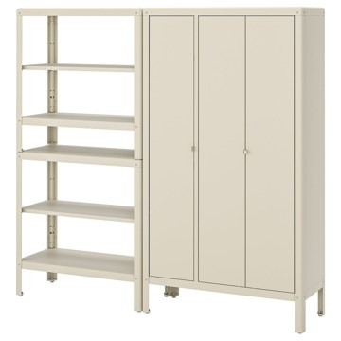 | https://www.ikea.com/kr/ko/images/products/kolbjoern-shelving-unit-with-cabinet-beige-outdoor-indoor__0675695_pe718468_s5.jpg | output_balcony\images\596.214.94.jpg | https://www.ikea.com/kr/ko/p/kolbjoern-shelving-unit-with-cabinet-beige-outdoor-indoor-s59621494/ | 검토
IKEA | 394.876.89 | BALCONY_OUTDOOR | OMAR 오마르 선반유닛+옷걸이봉 - 아연도금 186x50x201 cm | IKEA | OMAR 오마르 선반유닛+옷걸이봉 - 아연도금 186x50x201 cm. 조립이 간편한 OMAR 오마르 수납시스템을 사용하면 어떤 물건을 보관하든 한눈에 확인하고 꺼낼 수 있어요. 선반유닛은 2가지 방식으로 장착할 수 있어요. 1개의 옷장레일과 4개의 선반 또는 2개의 옷장레일과 3개의 선반으로 구성할 수 있죠. 두 방법 모두 조립 설명서에 나와 있어요. 다리받침의 높이를 조절할 수 있어서 고르지 않은 바닥에도 안정적으로 세울 수 있습니다. 욕실은 물론 물기가 있는 실내 어디에서나 사용할 수 있어요. 실내 사용 전용. | 0 | KRW |  | 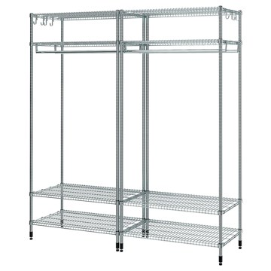 | https://www.ikea.com/kr/ko/images/products/omar-shelving-unit-with-clothes-rail-galvanised__1137679_pe879663_s5.jpg | output_balcony\images\394.876.89.jpg | https://www.ikea.com/kr/ko/p/omar-shelving-unit-with-clothes-rail-galvanised-s39487689/ | 검토
IKEA | 794.372.11 | BALCONY_OUTDOOR | JOSTEIN 요스테인 선반유닛 - 실내외겸용/메탈 화이트 81x40x180 cm | IKEA | JOSTEIN 요스테인 선반유닛 - 실내외겸용/메탈 화이트 81x40x180 cm. 이 오픈 선반유닛을 이용하면 물건을 한눈에 볼 수 있고, 수건과 세제 등을 쉽게 꺼낼 수 있어요. 내구성이 뛰어나며 청소가 간편한 선반유닛으로, 파우더코팅스틸로 만들어져 녹이 슬지 않아요. JOSTEIN 요스테인 시스템은 습기에 강하므로 야외와 습한 장소 모두에서 사용할 수 있습니다. 실내, 실외에서 모두 사용하기 적합합니다. 벽의 재질에 따라 다른 나사를 사용해야 하며, 칼브럭이 필요할 수도 있습니다. 별도구매입니다. | 154800 | KRW | https://schema.org/InStock | 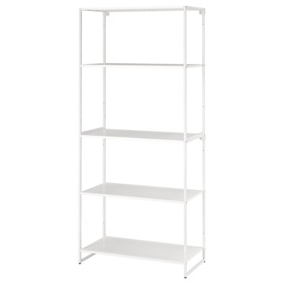 | https://www.ikea.com/kr/ko/images/products/jostein-shelving-unit-in-outdoor-metal-white__1112300_pe871122_s5.jpg | output_balcony\images\794.372.11.jpg | https://www.ikea.com/kr/ko/p/jostein-shelving-unit-in-outdoor-metal-white-s79437211/ | 검토
IKEA | 194.372.14 | BALCONY_OUTDOOR | JOSTEIN 요스테인 선반유닛 - 실내외겸용/와이어 화이트 81x40x180 cm | IKEA | JOSTEIN 요스테인 선반유닛 - 실내외겸용/와이어 화이트 81x40x180 cm. 이 오픈 선반유닛을 이용하면 물건을 한눈에 볼 수 있고, 수건과 세제 등을 쉽게 꺼낼 수 있어요. 내구성이 뛰어나며 청소가 간편한 선반유닛으로, 파우더코팅스틸로 만들어져 녹이 슬지 않아요. JOSTEIN 요스테인 시스템은 습기에 강하므로 야외와 습한 장소 모두에서 사용할 수 있습니다. 실내, 실외에서 모두 사용하기 적합합니다. 벽의 재질에 따라 다른 나사를 사용해야 하며, 칼브럭이 필요할 수도 있습니다. 별도구매입니다. | 154800 | KRW | https://schema.org/InStock | 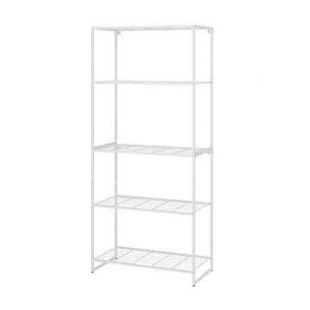 | https://www.ikea.com/kr/ko/images/products/jostein-shelving-unit-in-outdoor-wire-white__1112305_pe871114_s5.jpg | output_balcony\images\194.372.14.jpg | https://www.ikea.com/kr/ko/p/jostein-shelving-unit-in-outdoor-wire-white-s19437214/ | 검토
IKEA | 904.092.97 | BALCONY_OUTDOOR | KOLBJÖRN 콜비에른 실내외선반유닛 - 베이지 80x81 cm | IKEA | KOLBJÖRN 콜비에른 실내외선반유닛 - 베이지 80x81 cm. 실내외 어디에서나 사용할 수 있습니다. 내구성이 뛰어나며 청소가 간편한 선반유닛입니다. 파우더코팅 아연도금 스틸을 사용하여 녹이 슬지 않습니다. 다리받침의 높이를 조절할 수 있어서 고르지 않은 바닥에도 안정적으로 세울 수 있습니다. 더 큰 수납 솔루션이 필요하다면 2개의 선반유닛을 차례로 쌓거나 KOLBJÖRN 콜비에른 수납장 위에 별도 판매되는 선반유닛 1개를 놓을 수 있습니다. 실내, 실외에서 모두 사용하기 적합합니다. | 99900 | KRW | https://schema.org/InStock | 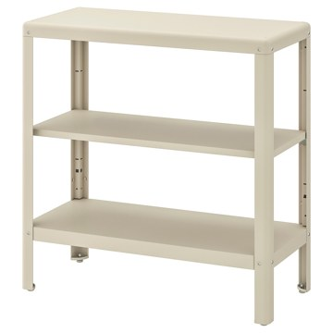 | https://www.ikea.com/kr/ko/images/products/kolbjoern-shelving-unit-in-outdoor-beige__0664612_pe718449_s5.jpg | output_balcony\images\904.092.97.jpg | https://www.ikea.com/kr/ko/p/kolbjoern-shelving-unit-in-outdoor-beige-90409297/ | 검토
IKEA | 594.371.70 | BALCONY_OUTDOOR | JOSTEIN 요스테인 선반유닛+도어 - 실내외겸용/화이트 81x44x90 cm | IKEA | JOSTEIN 요스테인 선반유닛+도어 - 실내외겸용/화이트 81x44x90 cm. 뒷면/측면 패널을 사용해 JOSTEIN 요스테인 선반유닛에 도어를 장착하면 오픈 선반이 도어수납장으로 변신해요. 내구성이 뛰어나며 청소가 간편한 수납장으로, 파우더코팅스틸로 만들어져 녹이 슬지 않아요. JOSTEIN 요스테인 시스템은 습기에 강하므로 야외와 습한 장소 모두에서 사용할 수 있습니다. 실내, 실외에서 모두 사용하기 적합합니다. 벽의 재질에 따라 다른 나사를 사용해야 하며, 칼브럭이 필요할 수도 있습니다. 별도구매입니다. | 168900 | KRW | https://schema.org/InStock | 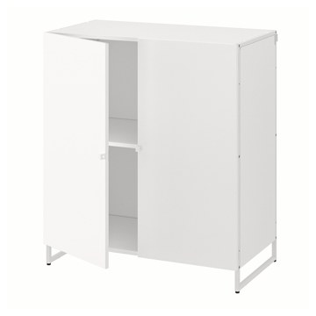 | https://www.ikea.com/kr/ko/images/products/jostein-shelving-unit-with-doors-in-outdoor-white__1112316_pe871139_s5.jpg | output_balcony\images\594.371.70.jpg | https://www.ikea.com/kr/ko/p/jostein-shelving-unit-with-doors-in-outdoor-white-s59437170/ | 검토
IKEA | 494.372.36 | BALCONY_OUTDOOR | JOSTEIN 요스테인 선반유닛 및 도어 - 실내외겸용/화이트 41x44x180 cm | IKEA | JOSTEIN 요스테인 선반유닛 및 도어 - 실내외겸용/화이트 41x44x180 cm. 뒷면/측면 패널을 사용해 JOSTEIN 요스테인 선반유닛에 도어를 장착하면 오픈 선반이 도어수납장으로 변신해요. 내구성이 뛰어나며 청소가 간편한 선반유닛으로, 파우더코팅스틸로 만들어져 녹이 슬지 않아요. JOSTEIN 요스테인 시스템은 습기에 강하므로 야외와 습한 장소 모두에서 사용할 수 있습니다. 실내, 실외에서 모두 사용하기 적합합니다. 벽의 재질에 따라 다른 나사를 사용해야 하며, 칼브럭이 필요할 수도 있습니다. 별도구매입니다. | 159800 | KRW | https://schema.org/InStock | 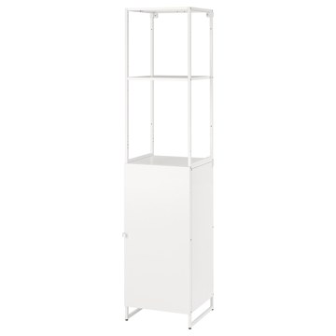 | https://www.ikea.com/kr/ko/images/products/jostein-shelving-unit-with-door-in-outdoor-white__1112313_pe871129_s5.jpg | output_balcony\images\494.372.36.jpg | https://www.ikea.com/kr/ko/p/jostein-shelving-unit-with-door-in-outdoor-white-s49437236/ | 검토
IKEA | 201.742.16 | BALCONY_OUTDOOR | LÄCKÖ 렉셰 야외선반유닛 - 그레이 61x160 cm | IKEA | LÄCKÖ 렉셰 야외선반유닛 - 그레이 61x160 cm. 다리받침의 높이를 조절할 수 있어서 고르지 않은 바닥에도 안정적으로 세울 수 있습니다. 이 야외가구의 소재는 관리하는 데 거의 손이 가지 않아요. 젖은 천으로 닦으면 깨끗해집니다. 벽의 재질에 따라 다른 나사를 사용해야 하며, 칼브럭이 필요할 수도 있습니다. 별도구매입니다. 본 제품은 재생이 가능하며 에너지를 재생하는데 사용할 수도 있습니다. 경고! 전복 위험 - 이 제품은 단단히 고정해야 합니다. 적합한 나사와 플러그를 사용하세요. 잘 모르겠으면 전문가에게 문의하세요. | 99900 | KRW | https://schema.org/InStock | 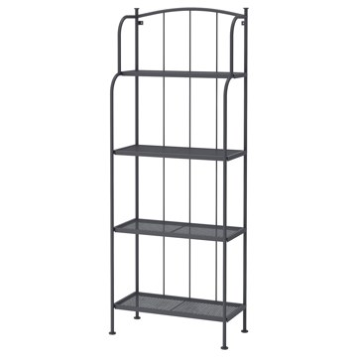 | https://www.ikea.com/kr/ko/images/products/laeckoe-shelving-unit-outdoor-grey__0626047_pe692565_s5.jpg | output_balcony\images\201.742.16.jpg | https://www.ikea.com/kr/ko/p/laeckoe-shelving-unit-outdoor-grey-20174216/ | 검토
IKEA | 106.015.48 | BALCONY_OUTDOOR | LÄCKÖ 렉셰 선반유닛 - 그레이 실외용/실내 92x76 cm | IKEA | LÄCKÖ 렉셰 선반유닛 - 그레이 실외용/실내 92x76 cm. 실내와 실외에서 모두 사용할 수 있도록 디자인되었습니다. 조절식 다리받침이 있어 고르지 않은 바닥에도 안정적으로 세울 수 있습니다. 깨끗하게 잘 닦입니다. 선반에는 구멍이 뚫려 있어 물이 고이지 않습니다. 허브나 식물, 화분을 보관하기 좋아요. 벽의 재질에 따라 다른 나사를 사용해야 하며, 칼브럭이 필요할 수도 있습니다. 별도구매입니다. 본 제품은 재생이 가능하며 에너지를 재생하는데 사용할 수도 있습니다. 실내, 실외에서 모두 사용하기 적합합니다. | 59900 | KRW | https://schema.org/InStock | 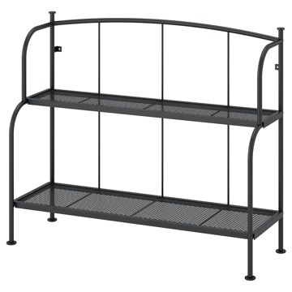 | https://www.ikea.com/kr/ko/images/products/laeckoe-shelving-unit-grey-outdoor-indoor__1468505_pe996171_s5.jpg | output_balcony\images\106.015.48.jpg | https://www.ikea.com/kr/ko/p/laeckoe-shelving-unit-grey-outdoor-indoor-10601548/ | 검토
IKEA | 294.371.95 | BALCONY_OUTDOOR | JOSTEIN 요스테인 선반유닛 및 용기 - 실내외겸용/메탈 화이트 81x40x90 cm | IKEA | JOSTEIN 요스테인 선반유닛 및 용기 - 실내외겸용/메탈 화이트 81x40x90 cm. 이 오픈 선반유닛을 이용하면 물건을 한눈에 볼 수 있고, 수건과 세제 등을 쉽게 꺼낼 수 있어요. 내구성이 뛰어나며 청소가 간편한 선반유닛으로, 파우더코팅스틸로 만들어져 녹이 슬지 않아요. JOSTEIN 요스테인 시스템은 습기에 강하므로 야외와 습한 장소 모두에서 사용할 수 있습니다. 실내, 실외에서 모두 사용하기 적합합니다. 벽의 재질에 따라 다른 나사를 사용해야 하며, 칼브럭이 필요할 수도 있습니다. 별도구매입니다. | 100900 | KRW | https://schema.org/InStock | 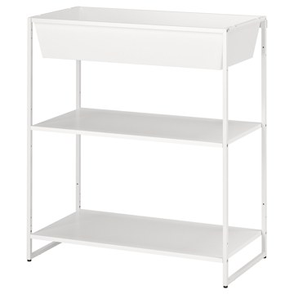 | https://www.ikea.com/kr/ko/images/products/jostein-shelving-unit-with-container-in-outdoor-metal-white__1112311_pe871117_s5.jpg | output_balcony\images\294.371.95.jpg | https://www.ikea.com/kr/ko/p/jostein-shelving-unit-with-container-in-outdoor-metal-white-s29437195/ | 검토
IKEA | 994.371.92 | BALCONY_OUTDOOR | JOSTEIN 요스테인 선반유닛 및 용기 - 실내외겸용/와이어 화이트 81x40x90 cm | IKEA | JOSTEIN 요스테인 선반유닛 및 용기 - 실내외겸용/와이어 화이트 81x40x90 cm. 이 오픈 선반유닛을 이용하면 물건을 한눈에 볼 수 있고, 수건과 세제 등을 쉽게 꺼낼 수 있어요. 내구성이 뛰어나며 청소가 간편한 선반유닛으로, 파우더코팅스틸로 만들어져 녹이 슬지 않아요. JOSTEIN 요스테인 시스템은 습기에 강하므로 야외와 습한 장소 모두에서 사용할 수 있습니다. 실내, 실외에서 모두 사용하기 적합합니다. 벽의 재질에 따라 다른 나사를 사용해야 하며, 칼브럭이 필요할 수도 있습니다. 별도구매입니다. | 100900 | KRW | https://schema.org/InStock | 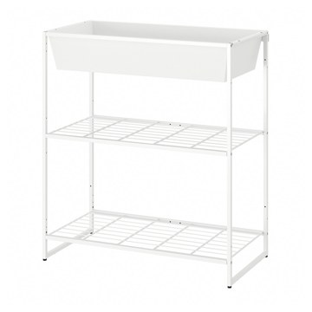 | https://www.ikea.com/kr/ko/images/products/jostein-shelving-unit-with-container-in-outdoor-wire-white__1112299_pe871121_s5.jpg | output_balcony\images\994.371.92.jpg | https://www.ikea.com/kr/ko/p/jostein-shelving-unit-with-container-in-outdoor-wire-white-s99437192/ | 검토
IKEA | 692.971.93 | BALCONY_OUTDOOR | OMAR 오마르 선반유닛 46x36x181 cm | IKEA | OMAR 오마르 선반유닛 46x36x181 cm. 다리받침의 높이를 조절할 수 있어서 고르지 않은 바닥에도 안정적으로 세울 수 있습니다. 조절식 선반이 있으면 공간을 필요에 맞게 간단히 조정할 수 있어요. 습도가 높은 실내 공간에서도 사용할 수 있어요. 사무실에서 사용할 수 있도록 개발되고 검사를 마쳤으며, EN 14073, EN14074, ANSI/BIFMA x5.9 및 ISO-7170 표준에 명시된 내구성 및 안정성 요건에 부합하는 수납유닛입니다. 실내 사용 전용. | 0 | KRW |  | 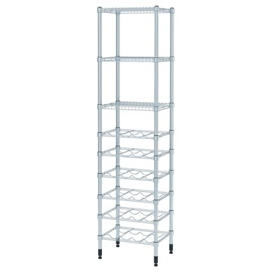 | https://www.ikea.com/kr/ko/images/products/omar-shelving-unit__0683540_pe720788_s5.jpg | output_balcony\images\692.971.93.jpg | https://www.ikea.com/kr/ko/p/omar-shelving-unit-s69297193/ | 검토
IKEA | 894.369.23 | BALCONY_OUTDOOR | JOSTEIN 요스테인 선반유닛 - 실내외겸용/와이어 화이트 41x40x90 cm | IKEA | JOSTEIN 요스테인 선반유닛 - 실내외겸용/와이어 화이트 41x40x90 cm. 다양한 가능성을 지닌 작고 심플한 오픈 선반이에요. 단독으로 사용하거나 JOSTEIN 요스테인 수납시스템의 다른 부품과 함께 사용해보세요. 내구성이 뛰어나며 청소가 간편한 선반유닛으로, 파우더코팅스틸로 만들어져 녹이 슬지 않아요. JOSTEIN 요스테인 시스템은 습기에 강하므로 야외와 습한 장소 모두에서 사용할 수 있습니다. 실내, 실외에서 모두 사용하기 적합합니다. | 55900 | KRW | https://schema.org/InStock | 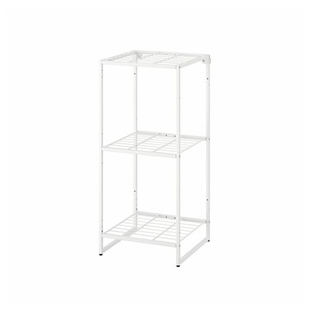 | https://www.ikea.com/kr/ko/images/products/jostein-shelving-unit-in-outdoor-wire-white__1112325_pe871138_s5.jpg | output_balcony\images\894.369.23.jpg | https://www.ikea.com/kr/ko/p/jostein-shelving-unit-in-outdoor-wire-white-s89436923/ | 검토
IKEA | 194.369.26 | BALCONY_OUTDOOR | JOSTEIN 요스테인 선반유닛 - 실내외겸용/메탈 화이트 41x40x90 cm | IKEA | JOSTEIN 요스테인 선반유닛 - 실내외겸용/메탈 화이트 41x40x90 cm. 다양한 가능성을 지닌 작고 심플한 오픈 선반이에요. 단독으로 사용하거나 JOSTEIN 요스테인 수납시스템의 다른 부품과 함께 사용해보세요. 내구성이 뛰어나며 청소가 간편한 선반유닛으로, 파우더코팅스틸로 만들어져 녹이 슬지 않아요. JOSTEIN 요스테인 시스템은 습기에 강하므로 야외와 습한 장소 모두에서 사용할 수 있습니다. 실내, 실외에서 모두 사용하기 적합합니다. | 55900 | KRW | https://schema.org/InStock | 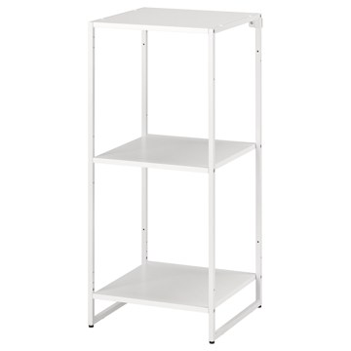 | https://www.ikea.com/kr/ko/images/products/jostein-shelving-unit-in-outdoor-metal-white__1112303_pe871140_s5.jpg | output_balcony\images\194.369.26.jpg | https://www.ikea.com/kr/ko/p/jostein-shelving-unit-in-outdoor-metal-white-s19436926/ | 검토
IKEA | 294.372.04 | BALCONY_OUTDOOR | JOSTEIN 요스테인 선반유닛 - 실내외겸용/메탈 화이트 61x40x180 cm | IKEA | JOSTEIN 요스테인 선반유닛 - 실내외겸용/메탈 화이트 61x40x180 cm. 이 오픈 선반유닛을 이용하면 물건을 한눈에 볼 수 있고, 수건과 세제 등을 쉽게 꺼낼 수 있어요. 내구성이 뛰어나며 청소가 간편한 선반유닛으로, 파우더코팅스틸로 만들어져 녹이 슬지 않아요. JOSTEIN 요스테인 시스템은 습기에 강하므로 야외와 습한 장소 모두에서 사용할 수 있습니다. 실내, 실외에서 모두 사용하기 적합합니다. 벽의 재질에 따라 다른 나사를 사용해야 하며, 칼브럭이 필요할 수도 있습니다. 별도구매입니다. | 124800 | KRW | https://schema.org/InStock | 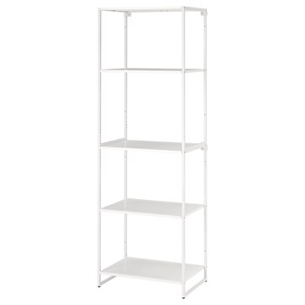 | https://www.ikea.com/kr/ko/images/products/jostein-shelving-unit-in-outdoor-metal-white__1112307_pe871115_s5.jpg | output_balcony\images\294.372.04.jpg | https://www.ikea.com/kr/ko/p/jostein-shelving-unit-in-outdoor-metal-white-s29437204/ | 검토
IKEA | 594.372.07 | BALCONY_OUTDOOR | JOSTEIN 요스테인 선반유닛 - 실내외겸용/와이어 화이트 61x40x180 cm | IKEA | JOSTEIN 요스테인 선반유닛 - 실내외겸용/와이어 화이트 61x40x180 cm. 이 오픈 선반유닛을 이용하면 물건을 한눈에 볼 수 있고, 수건과 세제 등을 쉽게 꺼낼 수 있어요. 내구성이 뛰어나며 청소가 간편한 선반유닛으로, 파우더코팅스틸로 만들어져 녹이 슬지 않아요. JOSTEIN 요스테인 시스템은 습기에 강하므로 야외와 습한 장소 모두에서 사용할 수 있습니다. 실내, 실외에서 모두 사용하기 적합합니다. 벽의 재질에 따라 다른 나사를 사용해야 하며, 칼브럭이 필요할 수도 있습니다. 별도구매입니다. | 124800 | KRW | https://schema.org/InStock | 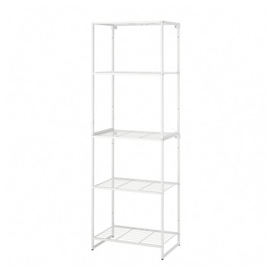 | https://www.ikea.com/kr/ko/images/products/jostein-shelving-unit-in-outdoor-wire-white__1112317_pe871131_s5.jpg | output_balcony\images\594.372.07.jpg | https://www.ikea.com/kr/ko/p/jostein-shelving-unit-in-outdoor-wire-white-s59437207/ | 검토
IKEA | 394.372.65 | BALCONY_OUTDOOR | JOSTEIN 요스테인 선반유닛 및 건조대 - 실내외겸용/와이어 화이트 81x53/117x180 cm | IKEA | JOSTEIN 요스테인 선반유닛 및 건조대 - 실내외겸용/와이어 화이트 81x53/117x180 cm. 이 오픈 선반유닛을 이용하면 물건을 한눈에 볼 수 있고, 수건과 세제 등을 쉽게 꺼낼 수 있어요. 건조대와 JOSTEIN 요스테인 수납시스템으로 세탁물을 깔끔하게 정리해보세요. 내구성이 뛰어나며 청소가 간편한 선반유닛으로, 파우더코팅스틸로 만들어져 녹이 슬지 않아요. JOSTEIN 요스테인 시스템은 습기에 강하므로 야외와 습한 장소 모두에서 사용할 수 있습니다. 실내, 실외에서 모두 사용하기 적합합니다. | 161800 | KRW | https://schema.org/InStock | 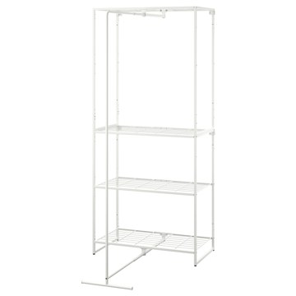 | https://www.ikea.com/kr/ko/images/products/jostein-shelving-unit-with-drying-rack-in-outdoor-wire-white__1112345_pe871142_s5.jpg | output_balcony\images\394.372.65.jpg | https://www.ikea.com/kr/ko/p/jostein-shelving-unit-with-drying-rack-in-outdoor-wire-white-s39437265/ | 검토
IKEA | 904.114.41 | BALCONY_OUTDOOR | TOSTERÖ 토스테뢰 야외수납함 - 블랙 129x44x79 cm | IKEA | TOSTERÖ 토스테뢰 야외수납함 - 블랙 129x44x79 cm. 방수 수납상자를 사용하면 야외용 패드와 쿠션을 사용하지 않을 때 비와 햇빛, 먼지와 오염, 꽃가루 등에서 제품을 보호하며 깔끔하게 정리해둘 수 있습니다. 야외용쿠션과 패드 등을 방수 수납상자에 담아서 보관하면 간단하고 효과적으로 오랫동안 새것처럼 사용할 수 있습니다. 빛바램에 매우 강한 패브릭의 우수한 내광성 덕분에 색상이 오래도록 새것처럼 유지됩니다. 손잡이가 있어서 쉽게 옮길 수 있습니다. 수납함에 보관하기 전에 쿠션을 완전하게 말려주세요. | 59900 | KRW | https://schema.org/InStock | 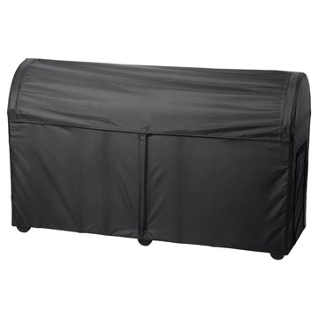 | https://www.ikea.com/kr/ko/images/products/tosteroe-storage-box-outdoor-black__0645762_pe703795_s5.jpg | output_balcony\images\904.114.41.jpg | https://www.ikea.com/kr/ko/p/tosteroe-storage-box-outdoor-black-90411441/ | 검토
IKEA | 505.103.39 | BALCONY_OUTDOOR | NÄMMARÖ 넴마뢰 야외벤치+등받이 - 라이트 스테인 브라운 | IKEA | NÄMMARÖ 넴마뢰 야외벤치+등받이 - 라이트 스테인 브라운. 아카시아 나무는 섬유질 밀도가 높아 가구의 내구성을 높여줍니다. NÄMMARÖ 넴마뢰 시리즈의 야외용 가구를 원하는 대로 조합해서 친구나 가족과 맛있는 음식을 먹고, 휴식을 취하고, 좋은 시간을 보낼 수 있는 야외 공간을 만들어 보세요. 이 시리즈는 유행을 타지 않는 디자인 덕분에 어떤 환경에 놓아도 잘 어울려요. 햇빛, 빗물, 얼룩이나 마모로 인한 손상을 줄이기 위한 전처리도 마쳤어요. 본 제품은 재생이 가능하며 에너지를 재생하는데 사용할 수도 있습니다. | 149000 | KRW | https://schema.org/InStock | 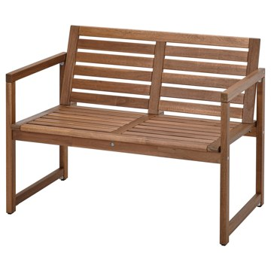 | https://www.ikea.com/kr/ko/images/products/naemmaroe-bench-with-backrest-outdoor-light-brown-stained__1138754_pe880054_s5.jpg | output_balcony\images\505.103.39.jpg | https://www.ikea.com/kr/ko/p/naemmaroe-bench-with-backrest-outdoor-light-brown-stained-50510339/ | 검토
IKEA | 695.300.40 | BALCONY_OUTDOOR | ASKHOLMEN 아스크홀멘 야외 게이트레그 테이블+의자+4 - 접이식 다크브라운 | IKEA | ASKHOLMEN 아스크홀멘 야외 게이트레그 테이블+의자+4 - 접이식 다크브라운. 더 지속가능한 출처에서 공급받은 튼튼하고 재생가능한 아카시아 나무를 사용해 제작했습니다. 두 개의 접이식 상판이 있어 크기를 조절할 수 있고 테이블 주위에 2~4명까지 앉을 수 있어요. 모서리가 둥글어서 테이블 주위에 편하게 둘러앉을 수 있고, 스툴을 더 놓으면 더 많은 사람들이 앉을 수 있어요. 쿠션을 올려놓으면 더 편안하게 앉아 있을 수 있어요. 반투명 스테인으로 마감처리하여 내구성을 높이고 나무 고유의 느낌을 살렸습니다. 2-4인용. | 308600 | KRW | https://schema.org/InStock | 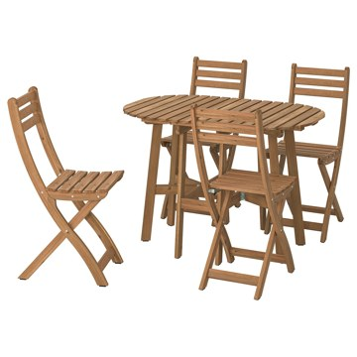 | https://www.ikea.com/kr/ko/images/products/askholmen-gateleg-table-4-chairs-outdoor-foldable-dark-brown__1249804_pe923523_s5.jpg | output_balcony\images\695.300.40.jpg | https://www.ikea.com/kr/ko/p/askholmen-gateleg-table-4-chairs-outdoor-foldable-dark-brown-s69530040/ | 검토
IKEA | 295.300.42 | BALCONY_OUTDOOR | ASKHOLMEN 아스크홀멘 야외 게이트레그 테이블+의자+4 - 접이식 다크브라운/프뢰쇤/두브홀멘 베이지 | IKEA | ASKHOLMEN 아스크홀멘 야외 게이트레그 테이블+의자+4 - 접이식 다크브라운/프뢰쇤/두브홀멘 베이지. 더 지속가능한 출처에서 공급받은 튼튼하고 재생가능한 아카시아 나무를 사용해 제작했습니다. 두 개의 접이식 상판이 있어 크기를 조절할 수 있고 테이블 주위에 2~4명까지 앉을 수 있어요. 모서리가 둥글어서 테이블 주위에 편하게 둘러앉을 수 있고, 스툴을 더 놓으면 더 많은 사람들이 앉을 수 있어요. 반투명 스테인으로 마감처리하여 내구성을 높이고 나무 고유의 느낌을 살렸습니다. 실외용으로만 사용할 것을 권장합니다. 2-4인용. | 368200 | KRW | https://schema.org/InStock | 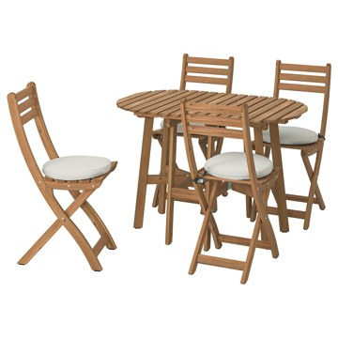 | https://www.ikea.com/kr/ko/images/products/askholmen-gateleg-table-4-chairs-outdoor-foldable-dark-brown-froesoen-duvholmen-beige__1249800_pe923520_s5.jpg | output_balcony\images\295.300.42.jpg | https://www.ikea.com/kr/ko/p/askholmen-gateleg-table-4-chairs-outdoor-foldable-dark-brown-froesoen-duvholmen-beige-s29530042/ | 검토
IKEA | 695.798.66 | BALCONY_OUTDOOR | ASKHOLMEN 아스크홀멘 야외 게이트레그 테이블+의자+4 - 접이식 다크브라운/쿠다르나 라이트그레이베이지 | IKEA | ASKHOLMEN 아스크홀멘 야외 게이트레그 테이블+의자+4 - 접이식 다크브라운/쿠다르나 라이트그레이베이지. | 340200 | KRW | https://schema.org/InStock |  | https://www.ikea.com/kr/ko/images/products/askholmen-gateleg-table-4-chairs-outdoor-foldable-dark-brown-kuddarna-light-grey-beige__1380040_pe961597_s5.jpg | output_balcony\images\695.798.66.jpg | https://www.ikea.com/kr/ko/p/askholmen-gateleg-table-4-chairs-outdoor-foldable-dark-brown-kuddarna-light-grey-beige-s69579866/ | 검토
IKEA | 495.762.65 | BALCONY_OUTDOOR | ASKHOLMEN 아스크홀멘 야외 게이트레그 테이블+의자+4 - 접이식 다크브라운/클뢰산 다크블루 | IKEA | ASKHOLMEN 아스크홀멘 야외 게이트레그 테이블+의자+4 - 접이식 다크브라운/클뢰산 다크블루. | 340200 | KRW | https://schema.org/InStock | 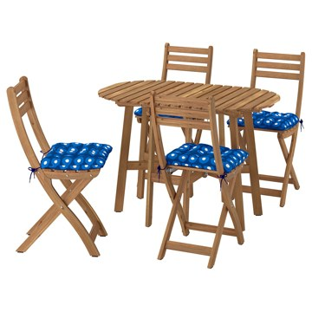 | https://www.ikea.com/kr/ko/images/products/askholmen-gateleg-table-4-chairs-outdoor-foldable-dark-brown-kloesan-dark-blue__1381192_pe961773_s5.jpg | output_balcony\images\495.762.65.jpg | https://www.ikea.com/kr/ko/p/askholmen-gateleg-table-4-chairs-outdoor-foldable-dark-brown-kloesan-dark-blue-s49576265/ | 검토
IKEA | 706.120.30 | BALCONY_OUTDOOR | STJÄRNANIS 셰르나니스 화분 - 실외용 아카시아나무 75x27 cm | IKEA | STJÄRNANIS 셰르나니스 화분 - 실외용 아카시아나무 75x27 cm. 하단에 플라스틱 인서트가 있어서 바닥으로 물이 새는 것을 막아줍니다. 2개의 화분 위에 1개의 화분을 쌓아 올려 연결할 수 있으므로 나만의 정원을 가로로 확장하며 개성 있는 스타일로 구성해보세요. 반투명 스테인으로 마감처리하여 내구성을 높이고 나무 고유의 느낌을 살렸습니다. 아카시아 나무 소재로 단단하고 내구성이 뛰어나서 야외에서도 마음 놓고 사용할 수 있습니 다. 실외에서만 사용하세요. NÄMMARÖ 넴마뢰 야외용 가구 시리즈와 색상이 잘 어울립니다. | 49900 | KRW | https://schema.org/InStock | 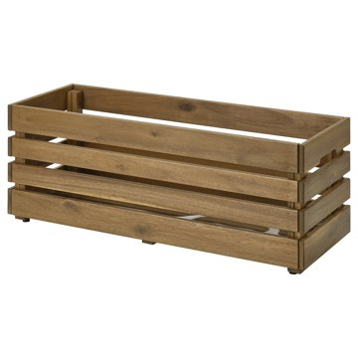 | https://www.ikea.com/kr/ko/images/products/stjaernanis-flower-box-outdoor-acacia__1369990_pe958426_s5.jpg | output_balcony\images\706.120.30.jpg | https://www.ikea.com/kr/ko/p/stjaernanis-flower-box-outdoor-acacia-70612030/ | 검토
IKEA | 306.191.99 | BALCONY_OUTDOOR | SOLVINDEN 솔빈덴 LED태양광그라운드스틱 - 실외용 다크그린 | IKEA | SOLVINDEN 솔빈덴 LED태양광그라운드스틱 - 실외용 다크그린. 세련되고 깔끔한 디자인으로, 태양광 패널이 구형 돔 뒤에 숨겨져 있습니다. 어두워지면 자동으로 켜지고 밝아지면 자동으로 꺼지는 조명입니다. 높이 조절 기능을 통해 원하는 곳에 딱 맞는 높이로 조명을 비출 수 있습니다. 장식효과가 뛰어난 조명입니다 전선과 플러그가 필요하지 않아서 어디에서든 사용할 수 있습니다. 제품에 맞는 배터리만 사용하세요. 오래된 배터리와 새 배터리를 함께 사용하지 마세요. | 19900 | KRW | https://schema.org/InStock | 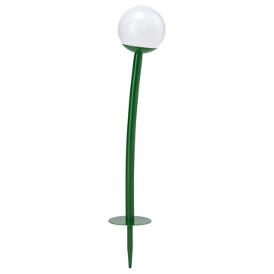 | https://www.ikea.com/kr/ko/images/products/solvinden-led-solar-powered-ground-stick-outdoor-dark-green__1450899_pe990492_s5.jpg | output_balcony\images\306.191.99.jpg | https://www.ikea.com/kr/ko/p/solvinden-led-solar-powered-ground-stick-outdoor-dark-green-30619199/ | 검토
IKEA | 002.428.91 | BALCONY_OUTDOOR | JÄLL 옐 실내외건조대 - 화이트 | IKEA | JÄLL 옐 실내외건조대 - 화이트. 접어서 보관하세요. 실내외 어디에서나 사용할 수 있습니다. 건조 용량: 6 미터. | 10000 | KRW | https://schema.org/InStock | 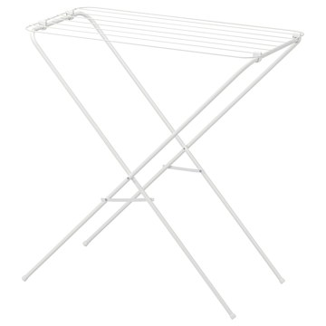 | https://www.ikea.com/kr/ko/images/products/jaell-drying-rack-in-outdoor-white__0710881_pe727821_s5.jpg | output_balcony\images\002.428.91.jpg | https://www.ikea.com/kr/ko/p/jaell-drying-rack-in-outdoor-white-00242891/ | 검토
IKEA | 005.103.51 | BALCONY_OUTDOOR | NÄMMARÖ 넴마뢰 야외용 모듈식 소파용 시트 섹션 - 라이트 스테인 브라운 63x63 cm | IKEA | NÄMMARÖ 넴마뢰 야외용 모듈식 소파용 시트 섹션 - 라이트 스테인 브라운 63x63 cm. 다양한 크기와 색상, 패턴의 디자인 쿠션을 더해서 더욱 편안하고 개성 넘치는 소파를 만들어보세요. 아카시아 나무는 섬유질 밀도가 높아 가구의 내구성을 높여줍니다. NÄMMARÖ 넴마뢰 시리즈의 야외용 가구를 원하는 대로 조합해서 친구나 가족과 맛있는 음식을 먹고, 휴식을 취하고, 좋은 시간을 보낼 수 있는 야외 공간을 만들어 보세요. 이 시리즈는 유행을 타지 않는 디자인 덕분에 어떤 환경에 놓아도 잘 어울려요. | 64900 | KRW | https://schema.org/InStock | 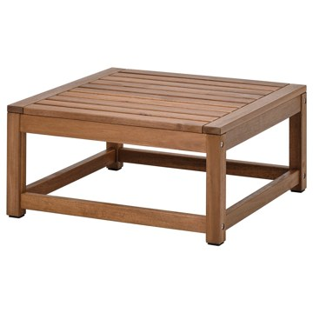 | https://www.ikea.com/kr/ko/images/products/naemmaroe-seat-sec-for-modular-sofa-outdoor-light-brown-stained__1138748_pe880048_s5.jpg | output_balcony\images\005.103.51.jpg | https://www.ikea.com/kr/ko/p/naemmaroe-seat-sec-for-modular-sofa-outdoor-light-brown-stained-00510351/ | 검토
IKEA | 595.290.99 | BALCONY_OUTDOOR | ASKHOLMEN 아스크홀멘 야외테이블+접이식의자2 - 다크브라운 60x62 cm | IKEA | ASKHOLMEN 아스크홀멘 야외테이블+접이식의자2 - 다크브라운 60x62 cm. 더 지속가능한 출처에서 공급받은 튼튼하고 재생가능한 아카시아 나무를 사용해 제작했습니다. 테이블과 의자를 납작하게 접을 수 있어서 공간을 거의 차지하지 않습니다. 쿠션을 올려놓으면 더 편안하게 앉아 있을 수 있어요. 반투명 스테인으로 마감처리하여 내구성을 높이고 나무 고유의 느낌을 살렸습니다. 2인용. 실외용으로만 사용할 것을 권장합니다. 쿠션은 별도 판매입니다. | 124700 | KRW | https://schema.org/InStock | 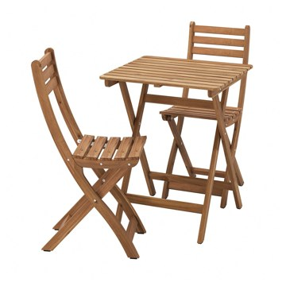 | https://www.ikea.com/kr/ko/images/products/askholmen-table-and-2-folding-chairs-outdoor-dark-brown__1249783_pe923503_s5.jpg | output_balcony\images\595.290.99.jpg | https://www.ikea.com/kr/ko/p/askholmen-table-and-2-folding-chairs-outdoor-dark-brown-s59529099/ | 검토
IKEA | 695.299.42 | BALCONY_OUTDOOR | ASKHOLMEN 아스크홀멘 야외테이블+접이식의자2 - 다크브라운/프뢰쇤/두브홀멘 베이지 60x62 cm | IKEA | ASKHOLMEN 아스크홀멘 야외테이블+접이식의자2 - 다크브라운/프뢰쇤/두브홀멘 베이지 60x62 cm. 양면 사용이 가능한 쿠션으로 앞뒤로 번갈아 사용하면 훨씬 더 오래 사용할 수 있습니다. 테이블과 의자를 납작하게 접을 수 있어서 공간을 거의 차지하지 않습니다. 반투명 스테인으로 마감처리하여 내구성을 높이고 나무 고유의 느낌을 살렸습니다. 쿠션 1개 포함. 구성: 테이블 (L70cm, W44cm, H71cm), 의자 (W36cm, D49cm, 시트W36cm, 시트D30cm, 시트H46cm, H87cm) | 154500 | KRW | https://schema.org/InStock | 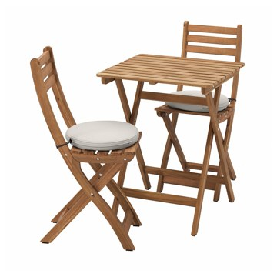 | https://www.ikea.com/kr/ko/images/products/askholmen-table-2-folding-chairs-outdoor-dark-brown-froesoen-duvholmen-beige__1249791_pe923511_s5.jpg | output_balcony\images\695.299.42.jpg | https://www.ikea.com/kr/ko/p/askholmen-table-2-folding-chairs-outdoor-dark-brown-froesoen-duvholmen-beige-s69529942/ | 검토
IKEA | 495.760.53 | BALCONY_OUTDOOR | ASKHOLMEN 아스크홀멘 야외테이블+접이식의자2 - 다크브라운/쿠다르나 라이트그레이베이지 60x62 cm | IKEA | ASKHOLMEN 아스크홀멘 야외테이블+접이식의자2 - 다크브라운/쿠다르나 라이트그레이베이지 60x62 cm. | 140500 | KRW | https://schema.org/InStock | 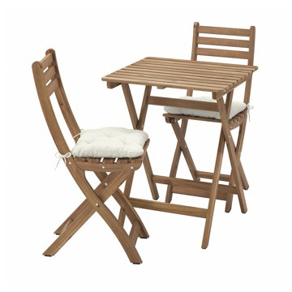 | https://www.ikea.com/kr/ko/images/products/askholmen-table-2-folding-chairs-outdoor-dark-brown-kuddarna-light-grey-beige__1380039_pe961599_s5.jpg | output_balcony\images\495.760.53.jpg | https://www.ikea.com/kr/ko/p/askholmen-table-2-folding-chairs-outdoor-dark-brown-kuddarna-light-grey-beige-s49576053/ | 검토
IKEA | 195.762.76 | BALCONY_OUTDOOR | ASKHOLMEN 아스크홀멘 야외테이블+접이식의자2 - 접이식 다크브라운/클뢰산 다크블루 60x62 cm | IKEA | ASKHOLMEN 아스크홀멘 야외테이블+접이식의자2 - 접이식 다크브라운/클뢰산 다크블루 60x62 cm. | 140500 | KRW | https://schema.org/InStock | 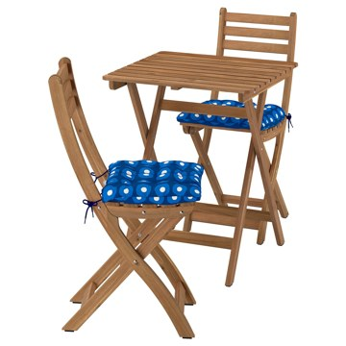 | https://www.ikea.com/kr/ko/images/products/askholmen-table-2-folding-chairs-outdoor-foldable-dark-brown-kloesan-dark-blue__1381181_pe961779_s5.jpg | output_balcony\images\195.762.76.jpg | https://www.ikea.com/kr/ko/p/askholmen-table-2-folding-chairs-outdoor-foldable-dark-brown-kloesan-dark-blue-s19576276/ | 검토
IKEA | 305.320.02 | BALCONY_OUTDOOR | FEJAN 페얀 야외테이블 - 라이트그린 50x44 cm | IKEA | FEJAN 페얀 야외테이블 - 라이트그린 50x44 cm. 파우더코팅 스틸로 제작되어 내구성이 좋고 관리가 편합니다. 이 야외가구의 소재는 관리하는 데 거의 손이 가지 않아요. | 20000 | KRW | https://schema.org/InStock | 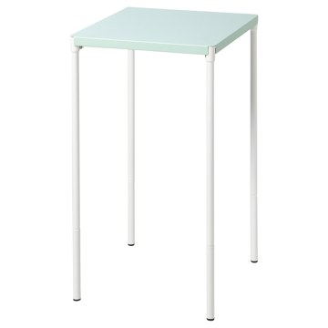 | https://www.ikea.com/kr/ko/images/products/fejan-table-outdoor-light-green__1126374_pe875709_s5.jpg | output_balcony\images\305.320.02.jpg | https://www.ikea.com/kr/ko/p/fejan-table-outdoor-light-green-30532002/ | 검토
IKEA | 204.872.17 | BALCONY_OUTDOOR | FEJAN 페얀 야외테이블 - 화이트 50x44 cm | IKEA | FEJAN 페얀 야외테이블 - 화이트 50x44 cm. 파우더코팅 스틸로 제작되어 내구성이 좋고 관리가 편합니다. 이 야외가구의 소재는 관리하는 데 거의 손이 가지 않아요. 가정에서 사용할 수 있도록 검사를 마쳤으며 EN 581의 내구성 및 안전성 기준에 부합하는 제품입니다. ADDE 아데, FEJAN 페얀, TORPARÖ 토르파뢰, TÄRNÖ 테르뇌, ASKHOLMEN 아스크홀멘, SALTHOLMEN 살톨멘 의자에 잘 맞습니다. 실외용으로만 사용할 것을 권장합니다. | 20000 | KRW | https://schema.org/InStock | 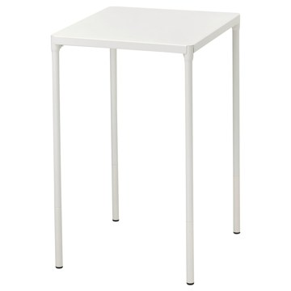 | https://www.ikea.com/kr/ko/images/products/fejan-table-outdoor-white__1035316_pe838042_s5.jpg | output_balcony\images\204.872.17.jpg | https://www.ikea.com/kr/ko/p/fejan-table-outdoor-white-20487217/ | 검토
IKEA | 705.320.00 | BALCONY_OUTDOOR | FEJAN 페얀 야외테이블 - 옐로 50x44 cm | IKEA | FEJAN 페얀 야외테이블 - 옐로 50x44 cm. 파우더코팅 스틸로 제작되어 내구성이 좋고 관리가 편합니다. 이 야외가구의 소재는 관리하는 데 거의 손이 가지 않아요. ADDE 아데, FEJAN 페얀, TORPARÖ 토르파뢰, TÄRNÖ 테르뇌, ASKHOLMEN 아스크홀멘, SALTHOLMEN 살톨멘 의자에 잘 맞습니다. | 20000 | KRW | https://schema.org/InStock | 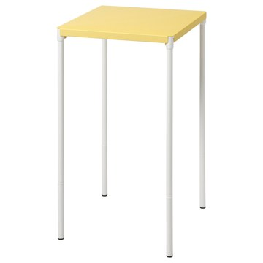 | https://www.ikea.com/kr/ko/images/products/fejan-table-outdoor-yellow__1126378_pe875713_s5.jpg | output_balcony\images\705.320.00.jpg | https://www.ikea.com/kr/ko/p/fejan-table-outdoor-yellow-70532000/ | 검토
IKEA | 105.319.99 | BALCONY_OUTDOOR | FEJAN 페얀 야외테이블 - 그레이 50x44 cm | IKEA | FEJAN 페얀 야외테이블 - 그레이 50x44 cm. 파우더코팅 스틸로 제작되어 내구성이 좋고 관리가 편합니다. 이 야외가구의 소재는 관리하는 데 거의 손이 가지 않아요. ADDE 아데, FEJAN 페얀, TORPARÖ 토르파뢰, TÄRNÖ 테르뇌, ASKHOLMEN 아스크홀멘, SALTHOLMEN 살톨멘 의자에 잘 맞습니다. | 20000 | KRW | https://schema.org/InStock |  | https://www.ikea.com/kr/ko/images/products/fejan-table-outdoor-grey__1126370_pe875705_s5.jpg | output_balcony\images\105.319.99.jpg | https://www.ikea.com/kr/ko/p/fejan-table-outdoor-grey-10531999/ | 검토
IKEA | 906.193.80 | BALCONY_OUTDOOR | SOLVINDEN 솔빈덴 LED 장식용 탁상스탠드 - 태양열 스트라이프/실외용 라이트그린 | IKEA | SOLVINDEN 솔빈덴 LED 장식용 탁상스탠드 - 태양열 스트라이프/실외용 라이트그린. 장식효과가 뛰어난 조명입니다 전선과 플러그가 필요하지 않아서 어디에서든 사용할 수 있습니다. 태양전지가 햇빛을 에너지로 바꿔줘서 따로 전기를 연결할 필요가 없어요. 태양 에너지로 작동하는 조명은 낮 동안 충전되어 어두워지면 자동으로 불이 켜집니다. 실내외 겸용 제품입니다. 제품에 맞는 배터리만 사용하세요. 오래된 배터리와 새 배터리를 함께 사용하지 마세요. | 16900 | KRW | https://schema.org/InStock |  | https://www.ikea.com/kr/ko/images/products/solvinden-led-decorative-table-lamp-solar-powered-stripe-outdoor-light-green__1450823_pe990441_s5.jpg | output_balcony\images\906.193.80.jpg | https://www.ikea.com/kr/ko/p/solvinden-led-decorative-table-lamp-solar-powered-stripe-outdoor-light-green-90619380/ | 검토
IKEA | 105.825.78 | BALCONY_OUTDOOR | SUNDSÖ 순쇠 테이블 - 브라이트레드 실외용 65x65 cm | IKEA | SUNDSÖ 순쇠 테이블 - 브라이트레드 실외용 65x65 cm. 조립이 완료된 테이블로, 바로 사용할 수 있습니다. 편하게 접어둘 수 있어서 발코니나 좁은 공간에서 사용하면 더욱 좋습니다. 파우더코팅 스틸로 제작되어 내구성이 좋고 관리가 편합니다. 레스토랑과 같은 공공장소에서 사용하도록 테스트와 승인을 거쳐 튼튼하며 일상에서 다양한 용도로 활용해도 무리가 없어요. 이 테이블은 야외 공공장소 사용에 적합한지 테스트를 받았으며, EN581에 명시된 안전성, 내구성, 안정성 요건을 충족합니다. 실외용으로만 사용할 것을 권장합니다. | 69900 | KRW | https://schema.org/InStock |  | https://www.ikea.com/kr/ko/images/products/sundsoe-table-bright-red-outdoor__1352301_pe952171_s5.jpg | output_balcony\images\105.825.78.jpg | https://www.ikea.com/kr/ko/p/sundsoe-table-bright-red-outdoor-10582578/ | 검토
IKEA | 005.755.64 | BALCONY_OUTDOOR | SUNDSÖ 순쇠 테이블 - 오프화이트 실외용 65x65 cm | IKEA | SUNDSÖ 순쇠 테이블 - 오프화이트 실외용 65x65 cm. 조립이 완료된 테이블로, 바로 사용할 수 있습니다. 편하게 접어둘 수 있어서 발코니나 좁은 공간에서 사용하면 더욱 좋습니다. 파우더코팅 스틸로 제작되어 내구성이 좋고 관리가 편합니다. 레스토랑과 같은 공공장소에서 사용하도록 테스트와 승인을 거쳐 튼튼하며 일상에서 다양한 용도로 활용해도 무리가 없어요. 이 테이블은 야외 공공장소 사용에 적합한지 테스트를 받았으며, EN581에 명시된 안전성, 내구성, 안정성 요건을 충족합니다. 실외용으로만 사용할 것을 권장합니다. | 69900 | KRW | https://schema.org/InStock |  | https://www.ikea.com/kr/ko/images/products/sundsoe-table-off-white-outdoor__1352305_pe952175_s5.jpg | output_balcony\images\005.755.64.jpg | https://www.ikea.com/kr/ko/p/sundsoe-table-off-white-outdoor-00575564/ | 검토
IKEA | 205.755.63 | BALCONY_OUTDOOR | SUNDSÖ 순쇠 테이블 - 앤트러싸이트 실외용 65x65 cm | IKEA | SUNDSÖ 순쇠 테이블 - 앤트러싸이트 실외용 65x65 cm. 조립이 완료된 테이블로, 바로 사용할 수 있습니다. 편하게 접어둘 수 있어서 발코니나 좁은 공간에서 사용하면 더욱 좋습니다. 파우더코팅 스틸로 제작되어 내구성이 좋고 관리가 편합니다. 레스토랑과 같은 공공장소에서 사용하도록 테스트와 승인을 거쳐 튼튼하며 일상에서 다양한 용도로 활용해도 무리가 없어요. 이 테이블은 야외 공공장소 사용에 적합한지 테스트를 받았으며, EN581에 명시된 안전성, 내구성, 안정성 요건을 충족합니다. 실외용으로만 사용할 것을 권장합니다. | 69900 | KRW | https://schema.org/InStock |  | https://www.ikea.com/kr/ko/images/products/sundsoe-table-anthracite-outdoor__1352307_pe952177_s5.jpg | output_balcony\images\205.755.63.jpg | https://www.ikea.com/kr/ko/p/sundsoe-table-anthracite-outdoor-20575563/ | 검토
IKEA | 205.825.87 | BALCONY_OUTDOOR | SUNDSÖ 순쇠 테이블 - 다크블루 실외용 65x65 cm | IKEA | SUNDSÖ 순쇠 테이블 - 다크블루 실외용 65x65 cm. 조립이 완료된 테이블로, 바로 사용할 수 있습니다. 편하게 접어둘 수 있어서 발코니나 좁은 공간에서 사용하면 더욱 좋습니다. 파우더코팅 스틸로 제작되어 내구성이 좋고 관리가 편합니다. 레스토랑과 같은 공공장소에서 사용하도록 테스트와 승인을 거쳐 튼튼하며 일상에서 다양한 용도로 활용해도 무리가 없어요. 이 테이블은 야외 공공장소 사용에 적합한지 테스트를 받았으며, EN581에 명시된 안전성, 내구성, 안정성 요건을 충족합니다. 실외용으로만 사용할 것을 권장합니다. 2인용. | 69900 | KRW | https://schema.org/InStock |  | https://www.ikea.com/kr/ko/images/products/sundsoe-table-dark-blue-outdoor__1352304_pe952178_s5.jpg | output_balcony\images\205.825.87.jpg | https://www.ikea.com/kr/ko/p/sundsoe-table-dark-blue-outdoor-20582587/ | 검토
IKEA | 004.114.26 | BALCONY_OUTDOOR | STACKHOLMEN 스탁홀멘 야외스툴 - 라이트 스테인 브라운 48x35x43 cm | IKEA | STACKHOLMEN 스탁홀멘 야외스툴 - 라이트 스테인 브라운 48x35x43 cm. 스툴 프레임에는 섬유질 밀도가 높아 내구성이 뛰어나고 견고한 하드우드인 아카시아 나무가 사용되었습니다. 발코니 또는 테라스 등 앉고 싶은 곳으로 간편하게 옮길 수 있는 스툴입니다. 플라스틱 다리받침이 있어서 바닥에 물이 있어도 가구가 젖지 않습니다. 반투명 스테인을 여러 겹 칠해서 내구성을 높이고 나무 고유의 느낌을 살렸습니다. 가정에서 사용할 수 있도록 검사를 마쳤으며 EN 581의 내구성 및 안전성 기준에 부합하는 스툴입니다. | 39900 | KRW | https://schema.org/InStock |  | https://www.ikea.com/kr/ko/images/products/stackholmen-stool-outdoor-light-brown-stained__0728393_pe736231_s5.jpg | output_balcony\images\004.114.26.jpg | https://www.ikea.com/kr/ko/p/stackholmen-stool-outdoor-light-brown-stained-00411426/ | 검토
IKEA | 105.103.41 | BALCONY_OUTDOOR | NÄMMARÖ 넴마뢰 야외벤치 - 라이트 스테인 브라운 120 cm | IKEA | NÄMMARÖ 넴마뢰 야외벤치 - 라이트 스테인 브라운 120 cm. 아카시아 나무는 섬유질 밀도가 높아 가구의 내구성을 높여줍니다. NÄMMARÖ 넴마뢰 시리즈의 야외용 가구를 원하는 대로 조합해서 친구나 가족과 맛있는 음식을 먹고, 휴식을 취하고, 좋은 시간을 보낼 수 있는 야외 공간을 만들어 보세요. 이 시리즈는 유행을 타지 않는 디자인 덕분에 어떤 환경에 놓아도 잘 어울려요. 햇빛, 빗물, 얼룩이나 마모로 인한 손상을 줄이기 위한 전처리도 마쳤어요. 본 제품은 재생이 가능하며 에너지를 재생하는데 사용할 수도 있습니다. | 89900 | KRW | https://schema.org/InStock |  | https://www.ikea.com/kr/ko/images/products/naemmaroe-bench-outdoor-light-brown-stained__1138759_pe880059_s5.jpg | output_balcony\images\105.103.41.jpg | https://www.ikea.com/kr/ko/p/naemmaroe-bench-outdoor-light-brown-stained-10510341/ | 검토
IKEA | 905.232.74 | BALCONY_OUTDOOR | GRILLSKÄR 그릴셰르 싱크유닛 - 블랙/스테인리스 실외용 86x61 cm | IKEA | GRILLSKÄR 그릴셰르 싱크유닛 - 블랙/스테인리스 실외용 86x61 cm. 야외 그릴 옆 또는 실내 세탁실에 알맞습니다. FYNDIG 퓐디그 싱크대와 수전만 추가하면 야외에서 사용할 수 있는 실용적인 싱크대가 탄생합니다. 선반에는 세제나 바비큐 도구와 그릇을 놓을 수 있는 넉넉한 공간이 있습니다. 이동식 철제 선반은 표면이 튼튼하고 파우더코팅이 되어 있어 간편하게 닦을 수 있어요. 완벽한 야외 주방을 만들 계획이라면 GRILLSKÄR 그릴셰르 시리즈 전체를 확인해 보세요. 거름망과 배수트랩 포함. | 200000 | KRW | https://schema.org/InStock |  | https://www.ikea.com/kr/ko/images/products/grillskaer-unit-for-sink-black-stainless-steel-outdoor__1213324_pe911077_s5.jpg | output_balcony\images\905.232.74.jpg | https://www.ikea.com/kr/ko/p/grillskaer-unit-for-sink-black-stainless-steel-outdoor-90523274/ | 검토
IKEA | 105.103.55 | BALCONY_OUTDOOR | NÄMMARÖ 넴마뢰 야외스툴 - 접이식/라이트 스테인 브라운 37x45 cm | IKEA | NÄMMARÖ 넴마뢰 야외스툴 - 접이식/라이트 스테인 브라운 37x45 cm. 아카시아 나무는 섬유질 밀도가 높아 가구의 내구성을 높여줍니다. NÄMMARÖ 넴마뢰 시리즈의 야외용 가구를 원하는 대로 조합해서 친구나 가족과 맛있는 음식을 먹고, 휴식을 취하고, 좋은 시간을 보낼 수 있는 야외 공간을 만들어 보세요. 이 시리즈는 유행을 타지 않는 디자인 덕분에 어떤 환경에 놓아도 잘 어울려요. 햇빛, 빗물, 얼룩이나 마모로 인한 손상을 줄이기 위한 전처리도 마쳤어요. 실외용으로만 사용할 것을 권장합니다. | 27900 | KRW | https://schema.org/InStock |  | https://www.ikea.com/kr/ko/images/products/naemmaroe-stool-outdoor-foldable-light-brown-stained__1138761_pe880061_s5.jpg | output_balcony\images\105.103.55.jpg | https://www.ikea.com/kr/ko/p/naemmaroe-stool-outdoor-foldable-light-brown-stained-10510355/ | 검토
IKEA | 206.211.26 | BALCONY_OUTDOOR | DJURTRÄNARE 유르트레나레 바구니 - 다크옐로 18x25x14 cm | IKEA | DJURTRÄNARE 유르트레나레 바구니 - 다크옐로 18x25x14 cm. 핸드메이드 플라스틱 라탄 제품으로 천연 라탄과 같은 느낌을 주면서도 내구성이 훨씬 높아서 야외에서도 마음 놓고 사용할 수 있습니다. 숙련된 장인이 직접 만든 바구니라 하나하나가 특별해요. 바구니에 물건을 넣으면 깔끔하게 정리할 수 있고 원하는 물건도 쉽게 찾을 수 있어요. 편하게 들고 다닐 수 있습니다. 실내, 실외에서 모두 사용하기 적합합니다. 수공예품이기 때문에 제품마다 크기가 조금씩 다를 수 있습니다. 욕실에서도 사용 가능합니다. | 9900 | KRW | https://schema.org/InStock |  | https://www.ikea.com/kr/ko/images/products/djurtraenare-basket-dark-yellow__1473165_pe997694_s5.jpg | output_balcony\images\206.211.26.jpg | https://www.ikea.com/kr/ko/p/djurtraenare-basket-dark-yellow-20621126/ | 검토
IKEA | 506.146.76 | BALCONY_OUTDOOR | SOLVINDEN 솔빈덴 펜던트등 - 파도 모양 태양열/혼합 색상 43 cm | IKEA | SOLVINDEN 솔빈덴 펜던트등 - 파도 모양 태양열/혼합 색상 43 cm. 장식효과가 뛰어난 조명입니다 전선과 플러그가 필요하지 않아서 어디에서든 사용할 수 있습니다. 100개의 전등갓은 재활용한 500ml PET병 280개로 만들었어요. 태양 에너지로 작동하는 조명은 낮 동안 충전되어 어두워지면 자동으로 불이 켜집니다. 태양전지가 햇빛을 에너지로 바꿔줘서 따로 전기를 연결할 필요가 없어요. 주변 환경이 어두워지면 자동으로 스위치가 켜지는 태양광 조명 제품입니다. 낮에는 불이 켜지지 않습니다. 내장 LED 조명. | 9900 | KRW | https://schema.org/InStock |  | https://www.ikea.com/kr/ko/images/products/solvinden-pendant-lamp-wave-shaped-solar-powered-mixed-colours__1450929_pe990504_s5.jpg | output_balcony\images\506.146.76.jpg | https://www.ikea.com/kr/ko/p/solvinden-pendant-lamp-wave-shaped-solar-powered-mixed-colours-50614676/ | 검토
IKEA | 592.531.04 | BALCONY_OUTDOOR | FRÖSÖN/DUVHOLMEN 프뢰쇤/두브홀멘 야외등쿠션 - 베이지 62x44 cm | IKEA | FRÖSÖN/DUVHOLMEN 프뢰쇤/두브홀멘 야외등쿠션 - 베이지 62x44 cm. 쿠션커버는 방수제품으로 가볍게 비가 내렸을 때는 살짝만 털어내면 됩니다. 빛바램에 매우 강한 패브릭의 우수한 내광성 덕분에 색상이 오래도록 새것처럼 유지됩니다. 커버를 벗겨서 물세탁할 수 있습니다. 양면 사용이 가능한 쿠션으로 앞뒤로 번갈아 사용하면 훨씬 더 오래 사용할 수 있습니다. TOSTERÖ 토스테뢰 수납상자와 함께 사용할 수 있습니다. 본 제품의 소재는 재활용이 가능합니다. 해당 지역의 재활용 규정을 확인하고 재활용 관련시설에 문의하세요. | 37900 | KRW | https://schema.org/InStock |  | https://www.ikea.com/kr/ko/images/products/froesoen-duvholmen-back-cushion-outdoor-beige__0685036_pe721317_s5.jpg | output_balcony\images\592.531.04.jpg | https://www.ikea.com/kr/ko/p/froesoen-duvholmen-back-cushion-outdoor-beige-s59253104/ | 검토
IKEA | 502.283.26 | BALCONY_OUTDOOR | RESÖ 레쇠 어린이피크닉테이블 - 라이트 스테인 브라운 | IKEA | RESÖ 레쇠 어린이피크닉테이블 - 라이트 스테인 브라운. 반투명 스테인으로 마감처리하여 내구성을 높이고 나무 고유의 느낌을 살렸습니다. 이 제품은 3-7세 어린이용입니다. 가정에서 사용할 수 있도록 검사를 마쳤으며 EN 581의 내구성 및 안전성 기준에 부합하는 제품입니다. 실외용으로만 사용할 것을 권장합니다. 지역사회의 규칙에 따라 재활용 또는 에너지 회수를 위해 분리 배출할 수 있습니다. | 69900 | KRW | https://schema.org/InStock |  | https://www.ikea.com/kr/ko/images/products/resoe-childrens-picnic-table-light-brown-stained__0736459_pe740547_s5.jpg | output_balcony\images\502.283.26.jpg | https://www.ikea.com/kr/ko/p/resoe-childrens-picnic-table-light-brown-stained-50228326/ | 검토
IKEA | 306.043.05 | BALCONY_OUTDOOR | MÅBÄRSSKÄR 모베르셰르 커피테이블 - 실외용 실내/화이트 61x41 cm | IKEA | MÅBÄRSSKÄR 모베르셰르 커피테이블 - 실외용 실내/화이트 61x41 cm. 물이 빠지도록 테이블 상판 양쪽에 구멍이 하나씩 있습니다. 표면이 파우더코팅스틸 소재로 되어 있어 내구성이 좋고 관리가 편리합니다. 금속으로 제작하여 관리가 거의 필요하지 않아요. 실내, 실외에서 모두 사용하기 적합합니다. | 39900 | KRW | https://schema.org/InStock |  | https://www.ikea.com/kr/ko/images/products/mabaersskaer-coffee-table-outdoor-indoor-white__1453922_pe991429_s5.jpg | output_balcony\images\306.043.05.jpg | https://www.ikea.com/kr/ko/p/mabaersskaer-coffee-table-outdoor-indoor-white-30604305/ | 검토
IKEA | 498.984.16 | BALCONY_OUTDOOR | TÄRNÖ 테르뇌 야외테이블+의자2 - 블랙/라이트 스테인 브라운 | IKEA | TÄRNÖ 테르뇌 야외테이블+의자2 - 블랙/라이트 스테인 브라운. 의자와 테이블을 납작하게 접어 보관할 수 있어서 공간을 많이 차지하지 않습니다. 반투명 스테인으로 마감처리하여 내구성을 높이고 나무 고유의 느낌을 살렸습니다. 테이블 (L55cm, W54cm, H70cm). 의자 (W39cm, D40cm, H79cm, 시트W39cm, 시트D28cm, 시트H45cm) 실외용으로만 사용할 것을 권장합니다. 지역사회의 규칙에 따라 재활용 또는 에너지 회수를 위해 분리 배출할 수 있습니다. 쿠션은 별도 판매입니다. | 85700 | KRW | https://schema.org/InStock |  | https://www.ikea.com/kr/ko/images/products/taernoe-table-2-chairs-outdoor-black-light-brown-stained__0736028_pe740355_s5.jpg | output_balcony\images\498.984.16.jpg | https://www.ikea.com/kr/ko/p/taernoe-table-2-chairs-outdoor-black-light-brown-stained-s49898416/ | 검토
IKEA | 392.708.64 | BALCONY_OUTDOOR | TÄRNÖ 테르뇌 야외테이블+의자2 - 블랙/라이트브라운 스테인/프뢰쇤/두브홀멘 베이지 | IKEA | TÄRNÖ 테르뇌 야외테이블+의자2 - 블랙/라이트브라운 스테인/프뢰쇤/두브홀멘 베이지. 반투명 스테인으로 마감처리하여 내구성을 높이고 나무 고유의 느낌을 살렸습니다. 의자와 테이블을 납작하게 접어 보관할 수 있어서 공간을 많이 차지하지 않습니다. 의자쿠션은 고무 스트랩을 사용하여 의자에 간편하게 고정시킬 수 있습니다. 묶을 필요 없이 플라스틱 핀을 고리에 끼우기만 하면 됩니다. 쿠션커버는 방수제품으로 가볍게 비가 내렸을 때는 살짝만 털어내면 됩니다. 실외용으로만 사용할 것을 권장합니다. 의자쿠션2개 포함 | 115500 | KRW | https://schema.org/InStock |  | https://www.ikea.com/kr/ko/images/products/taernoe-table-2-chairs-outdoor-black-light-brown-stained-froesoen-duvholmen-beige__0736027_pe740354_s5.jpg | output_balcony\images\392.708.64.jpg | https://www.ikea.com/kr/ko/p/taernoe-table-2-chairs-outdoor-black-light-brown-stained-froesoen-duvholmen-beige-s39270864/ | 검토
IKEA | 395.760.39 | BALCONY_OUTDOOR | TÄRNÖ 테르뇌 야외테이블+의자2 - 블랙/라이트브라운 스테인 접이식/접이식 KUDDARNA 쿠다르나 라이트그레이베이지 55x54 cm | IKEA | TÄRNÖ 테르뇌 야외테이블+의자2 - 블랙/라이트브라운 스테인 접이식/접이식 KUDDARNA 쿠다르나 라이트그레이베이지 55x54 cm. | 101500 | KRW | https://schema.org/InStock |  | https://www.ikea.com/kr/ko/images/products/taernoe-table-2-chairs-outdoor-black-light-brown-stained-foldable-foldable-kuddarna-light-grey-beige__1379452_pe961559_s5.jpg | output_balcony\images\395.760.39.jpg | https://www.ikea.com/kr/ko/p/taernoe-table-2-chairs-outdoor-black-light-brown-stained-foldable-foldable-kuddarna-light-grey-beige-s39576039/ | 검토
IKEA | 895.763.48 | BALCONY_OUTDOOR | TÄRNÖ 테르뇌 야외테이블+의자2 - 접이식 블랙/라이트브라운 스테인/접이식 KLÖSAN 클뢰산 다크블루 55x54 cm | IKEA | TÄRNÖ 테르뇌 야외테이블+의자2 - 접이식 블랙/라이트브라운 스테인/접이식 KLÖSAN 클뢰산 다크블루 55x54 cm. | 101500 | KRW | https://schema.org/InStock |  | https://www.ikea.com/kr/ko/images/products/taernoe-table-2-chairs-outdoor-foldable-black-light-brown-stained-foldable-kloesan-dark-blue__1381184_pe961781_s5.jpg | output_balcony\images\895.763.48.jpg | https://www.ikea.com/kr/ko/p/taernoe-table-2-chairs-outdoor-foldable-black-light-brown-stained-foldable-kloesan-dark-blue-s89576348/ | 검토
IKEA | 304.941.42 | BALCONY_OUTDOOR | RUNNEN 룬넨 모서리마감재, 야외용 데크 - 다크그레이 | IKEA | RUNNEN 룬넨 모서리마감재, 야외용 데크 - 다크그레이. 모서리마감재를 사용하면 조립마루 모서리 부분이 둥근 모양으로 완성됩니다. RUNNEN 룬넨 모서리마감재는 RUNNEN 룬넨, MÄLLSTEN 멀슈텐, UTLÄNGAN 우틀렝안 조립마루와 손쉽게 조립할 수 있고, 어느 면에나 이어붙일 수 있습니다. 마감재는 플라스틱 소재로 날씨에 구애를 받지 않고 관리도 쉽습니다. 모서리마감재와 조립마루를 쉽게 분리하고 조립할 수 있어서 청소가 편합니다. 본 제품은 재생이 가능하며 에너지를 재생하는데 사용할 수도 있습니다. | 5000 | KRW | https://schema.org/InStock |  | https://www.ikea.com/kr/ko/images/products/runnen-edging-strip-outdoor-floor-decking-dark-grey__0973716_pe812118_s5.jpg | output_balcony\images\304.941.42.jpg | https://www.ikea.com/kr/ko/p/runnen-edging-strip-outdoor-floor-decking-dark-grey-30494142/ | 검토
IKEA | 904.941.39 | BALCONY_OUTDOOR | RUNNEN 룬넨 코너마감재, 야외용 데크 - 다크그레이 | IKEA | RUNNEN 룬넨 코너마감재, 야외용 데크 - 다크그레이. RUNNEN 룬넨 코너마감재는 MÄLLSTEN 멀슈텐, UTLÄNGAN 우틀렝안, RUNNEN 룬넨 조립마루 및 RUNNEN 모서리마감재와 손쉽게 조립할 수 있습니다. 코너마감재 및 모서리마감재와 조립마루를 쉽게 분리하고 조립할 수 있어서 청소가 편합니다. 마감재는 플라스틱 소재로 날씨에 구애를 받지 않고 관리도 쉽습니다. RUNNEN/룬넨 모서리마감재 및 모든 색상의 RUNNEN/룬넨 조립마루와 함께 사용할 수 있습니다. | 3000 | KRW | https://schema.org/InStock |  | https://www.ikea.com/kr/ko/images/products/runnen-corner-strip-outdoor-floor-decking-dark-grey__0976284_pe814672_s5.jpg | output_balcony\images\904.941.39.jpg | https://www.ikea.com/kr/ko/p/runnen-corner-strip-outdoor-floor-decking-dark-grey-90494139/ | 검토

